Estimate
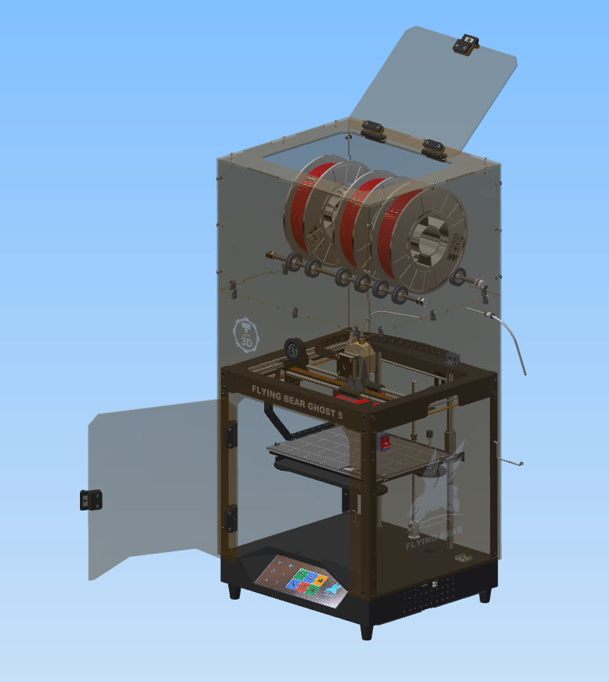
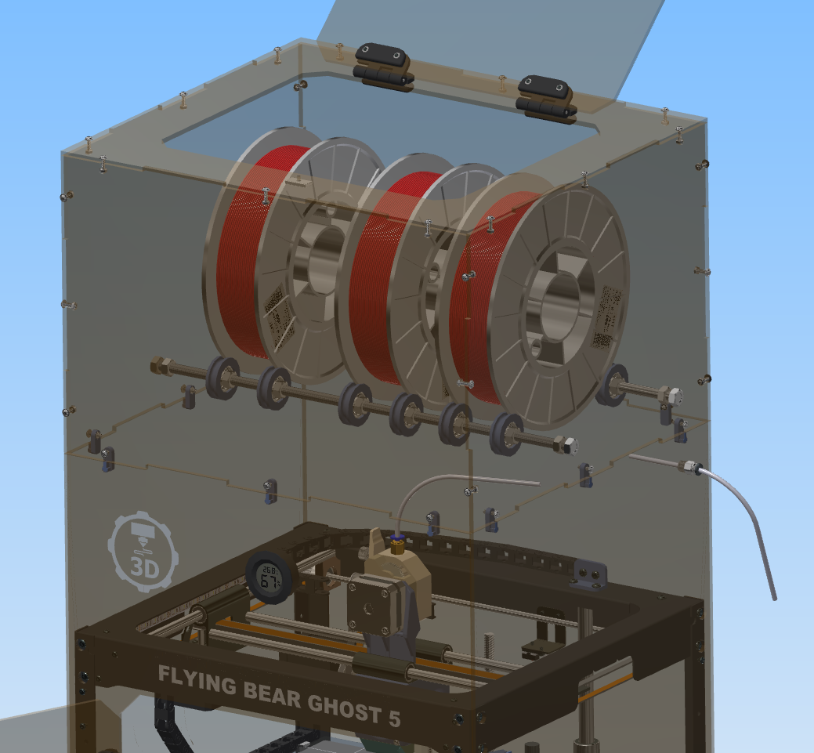
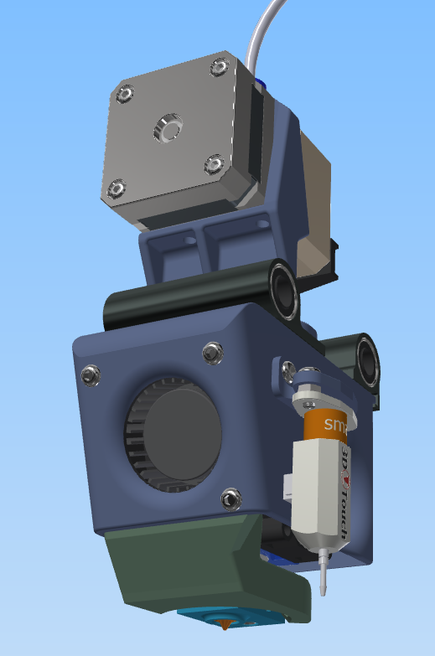
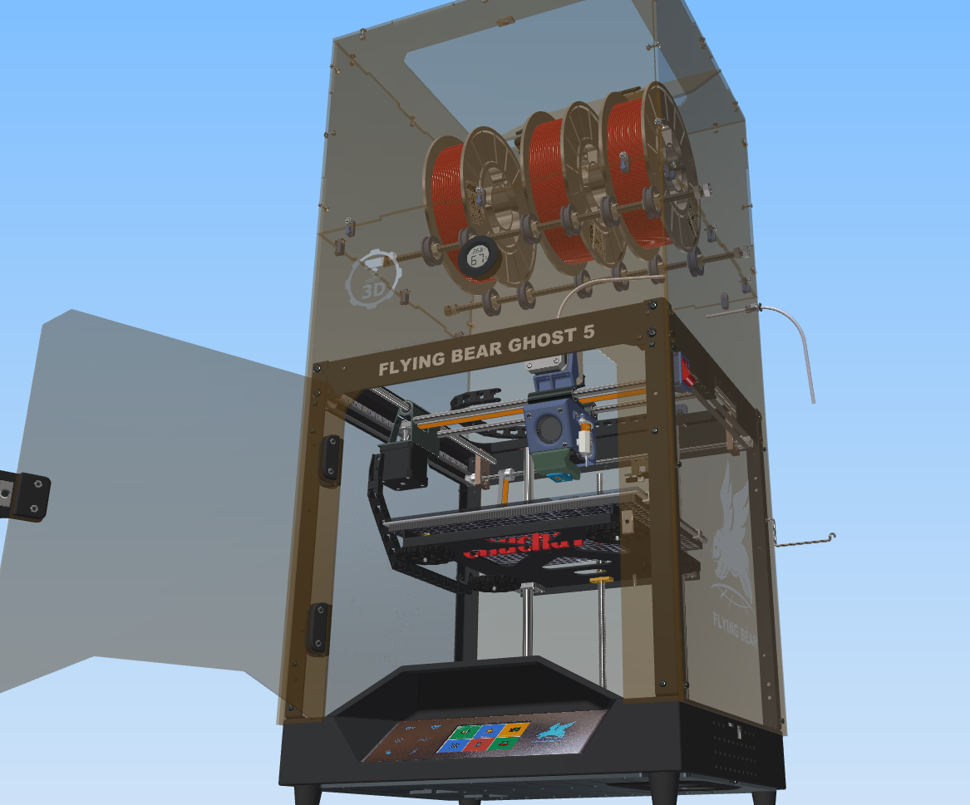
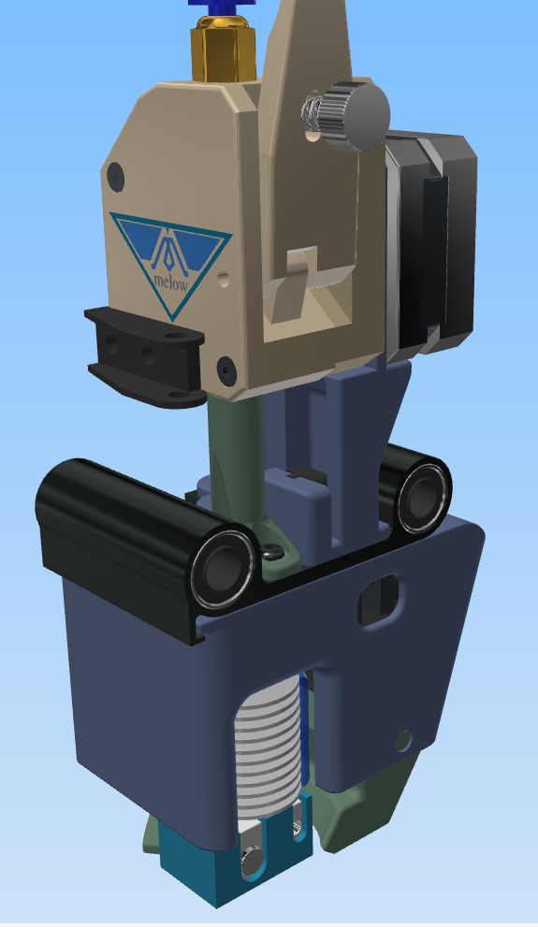
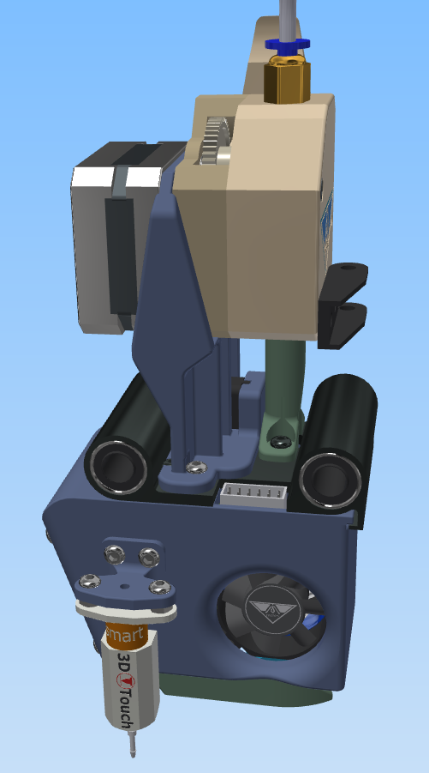
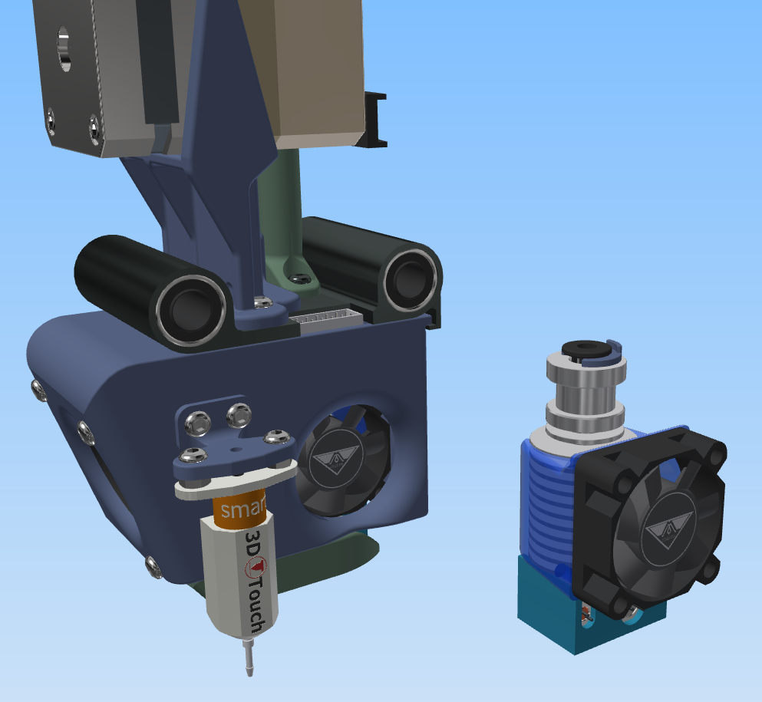
Название | in English |  | количество | цена, USD | доставка | Итого, USD | ссылка на товар
Кабель канал 7*7 мм | Cable channel 7 * 7mm | 1 meter | 1 | 5.9 | 0 | 5.9 | http://ali.pub/53z26k
Фитинг | Fitting | PC4-01 | 1 | 0.5 | 0.67 | 1.17 | http://ali.pub/53z2jl
Выключатель | Switch | KCD-2 | 1 | 0.5 | 0 | 0.5 | http://ali.pub/53z2p1
Гигрометр круглый | Round hygrometer | the black | 1 | 2.03 | 0.49 | 2.52 | http://ali.pub/53z2tb
Магнит 20*10*3 | Magnet 20 * 10 * 3 |  | 2 | 1.7 | 1 | 4.4 | http://ali.pub/53z33t
Вентилятор 6010 24V | Fan 6010 24V | 60х60х10 | 2 | 1.71 | 0 | 3.42 | http://ali.pub/53z39g
Вентилятор 4010 24V | Fan 4010 24V | 40х40х10 | 1 | 1 | 0 | 1 | http://ali.pub/5b3tq4
BIGTREETECH TMC2209 V1.2 | BIGTREETECH TMC2209 V1.2 |  | 1 | 10.38 | 0 | 10.38 | http://ali.pub/53z3ot
Утеплитель для стола | Insulation for the table | 310*310 | 1 | 2.51 | 1.31 | 3.82 | http://ali.pub/53z40h
Оплетка для проводов | Wire braid |  | 1 | 3 | 0 | 3 | http://ali.pub/53z49f
Радиатор клейкий | Raldiator sticky |  | 2 | 0.58 | 0.86 | 2.02 | http://ali.pub/53z4xx
светодиодная лента SMD 5050 | LED strip SMD 5050 | IP65 Waterproof + 24V | 1 | 7.6 | 0 | 7.6 | http://ali.pub/53z57g
Сопла для Медведя | Bear Nozzles | 0,4 мм | 2 | 2 | 0 | 4 | http://ali.pub/55aa2i
Винты м3*12 | Screws m3 * 12 | 50 шт |  |  |  | 0
Винты м3*16 | Screws m3 * 16 | 10 шт |  |  |  | 0
Винты м3*16 | Screws m3 * 16 | 10 шт |  |  |  | 0
Подшипники для термокамеры | Heat chamber bearings | 8x22x7 мм 608ZZ | 10 | 1 | 3 | 4 | http://ali.pub/5b3ykc | по желанию, не обязательно

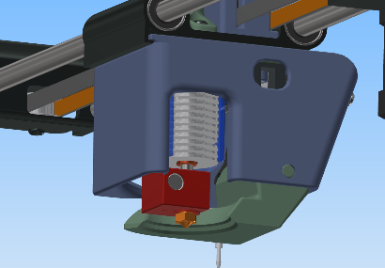
Смета для штатной Заводской головы / Estimate for a regular Factory head
Титан КОРОТКИЙ мотор | Titanium SHORT motor |  | 1 | 13 | 0 | 13 | http://ali.pub/53z3vf
Ветилятор улитка 5015 24V | Fan snail 5015 24V |  | 1 | 2 | 0 | 2 | http://ali.pub/552skb
Биметал термобарьер | Bimetal thermal barrier | D Crazy Heat Break | 1 | 9 | 0 | 9 | http://ali.pub/5a1ool | по желанию, не обязательно

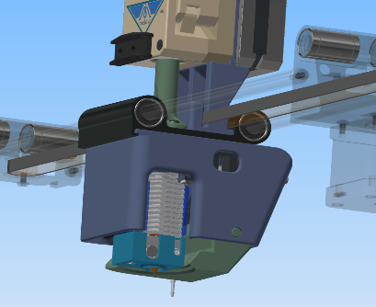
Смета для ChuchaTV головы / Estimate for ChuchaTV heads
E3d V6 BMG Hotend НАБОР | E3d V6 BMG Hotend SET | set №3 for 24v Right | 1 | 44 | 0 | 44 | http://ali.pub/57c7c7
Турбина УЛИТКА 4020 | Turbine SNAIL 4020 | 24V | 1 | 1.2 | 0 | 1.2 | http://ali.pub/57624q
Биметал NF V6 ТЕРМОБАРЬЕР | Bimetal NF V6 THERMOBARRIER |  | 1 | 8 | 0 | 8 | http://ali.pub/59x0mg

Speed calculation
Параметры | известно | нужно узнать | формула | какие значения ставить
Начальная скорость (Jerk) V0, мм/с |  | 0.00 | V0=V-at | V | a | t
Конечная скорость(скорость печати) V, мм/с |  | 0.00 | V=V0+at | V0 | a | t
Ускорение (ACCELERATION) а, мм/с² |  | #DIV/0! | a=(V²-V0²)/2S | V | S | V0
Время t,с |  | #DIV/0! | t=(V-V0)/a | V | a | V0
Перемещение S, мм |  | #DIV/0! | S=(V²-V0²)/2a | V | a | V0

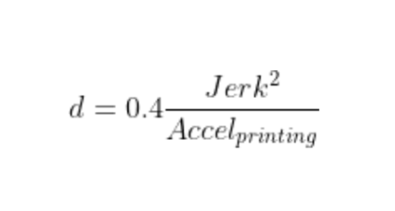
Jerk вводим значения
ACCELERATION вводим значения
d- JUNCTION_DEVIATION РЕЗУЛЬТАТ | #DIV/0!

in English
Parameters | known | necessary to find out | formula | what values to set
Initial speed (Jerk) V0, mm / s |  | 0.00 | V0=V-at | V | a | t
Final speed (printing speed) V, mm / s |  | 0.00 | V=V0+at | V0 | a | t
Acceleration (ACCELERATION) a, mm / s² |  | #DIV/0! | a=(V²-V0²)/2S | V | S | V0
Time t, s |  | #DIV/0! | t=(V-V0)/a | V | a | V0
Travel S, mm |  | #DIV/0! | S=(V²-V0²)/2a | V | a | V0

Jerk enter values
ACCELERATION enter values
d- JUNCTION_DEVIATION RESULT | #DIV/0!

